招标清单
南峰中心外幕墙维修工程招标清单2026.2.27
序号 | 分项工程名称 | 项目特征描述 | 材料名称 | 单位 | 暂定工程量 | 不含税综合单价（元） | 税金 % | 全费用综合单价（元） | 含税合价 （元） | 耐候胶品牌 | 维修造型 | 备注
1 | 南峰中心整栋外墙幕墙全面排查漏水、玻璃胶老化、外观不美观等问题并出具方案 | 根据甲方要求为准 |  | 项 | 1 |  |  |  |  |  |  | 含税包干总价
2 | 幕墙耐候胶严重老化、外观不美观等更换，漏水点维修等 | ①根据排查后出具的施工方案维修 ②具体工程量根据甲乙双方现场排查数量为准 ③完工后外墙面清理 ④含高空作业措施及其他措施 |  | 米 | 1 |  |  |  |  |  |  | 按实际完成量结算
3 | 外墙铝板接缝处重新打胶并覆盖氟碳漆铝盖板2.0厚（高空吊篮） | ①接缝处重新打胶：铲除接缝处原有耐候胶→基层清理→周边贴美纹纸→重新打室外幕墙硅酮耐候胶→清理美纹纸及突出毛刺→淋水试验→验收。 ②盖板盖住接缝处打胶：两边粘贴美纹纸→铝盖板内部四周填充耐候胶（宽度12~15mm）→内部中间部分填充聚乙烯泡沫棒（或发泡剂）→盖板盖住接缝处→四周打满室外幕墙硅酮耐候→清理美纹纸及突出毛刺→淋水试验→验收。 ③完工后外墙面清理 ④含高空作业措施及其他措施 ⑤自行考虑工作面施工情况，如幕墙灯饰处完成维修后需恢复原样灯饰。 ⑥具体施工做法及材料品牌要求详见“南峰中心幕墙补漏工程技术要求” | 70装饰盖 | 个 | 1070 |  |  |  |  |  | 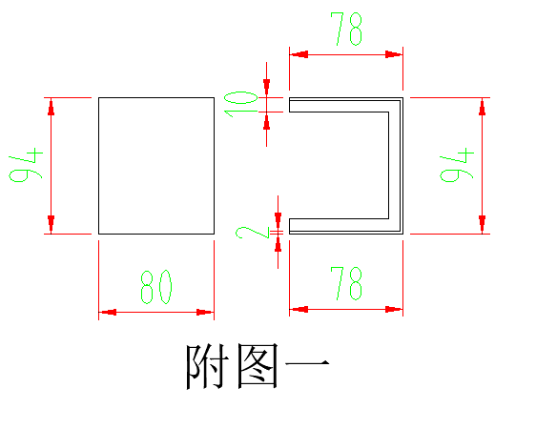 | 根据相应高空作业措施分别报价，根据不同措施，此清单项二选一
 |  |  | 70装饰盖-1 | 个 | 656 |  |  |  |  |  | 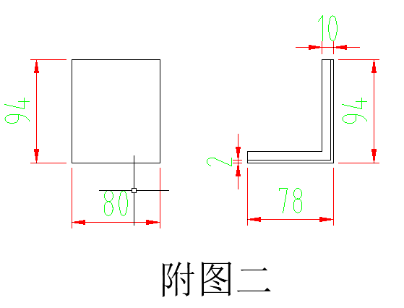
 |  |  | 150装饰盖 | 个 | 430 |  |  |  |  |  | 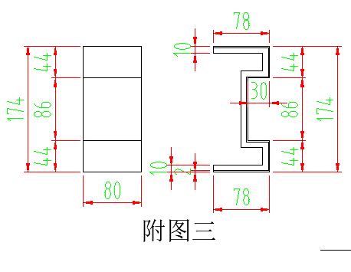
 |  |  | 150装饰盖-1 | 个 | 40 |  |  |  |  |  | 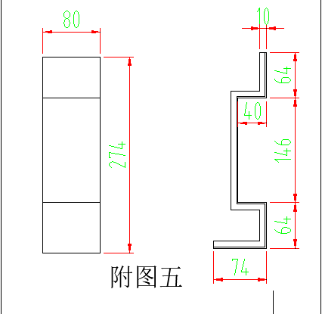
 |  |  | 250装饰盖 | 个 | 228 |  |  |  |  |  | 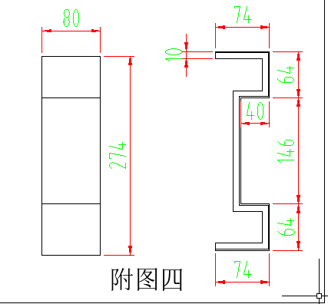
 |  |  | 250装饰盖-1 | 个 | 28
 |  |  | 竖向铝板装饰盖 | 个 | 100
4 | 外墙铝板接缝处重新打胶并覆盖氟碳漆铝盖板2.0厚（高空吊绳） | ①接缝处重新打胶：铲除接缝处原有耐候胶→基层清理→周边贴美纹纸→重新打室外幕墙硅酮耐候胶→清理美纹纸及突出毛刺→淋水试验→验收。 ②盖板盖住接缝处打胶：两边粘贴美纹纸→铝盖板内部四周填充耐候胶（宽度12~15mm）→内部中间部分填充聚乙烯泡沫棒（或发泡剂）→盖板盖住接缝处→四周打满室外幕墙硅酮耐候→清理美纹纸及突出毛刺→淋水试验→验收。 ③完工后外墙面清理 ④含高空作业措施及其他措施 ⑤自行考虑工作面施工情况，如幕墙灯饰处完成维修后需恢复原样灯饰。 ⑥具体施工做法及材料品牌要求详见“南峰中心幕墙补漏工程技术要求” | 70装饰盖 | 个 | 1070
 |  |  | 70装饰盖-1 | 个 | 656
 |  |  | 150装饰盖 | 个 | 430
 |  |  | 150装饰盖-1 | 个 | 40
 |  |  | 250装饰盖 | 个 | 228
 |  |  | 250装饰盖-1 | 个 | 28
 |  |  | 竖向铝板装饰盖 | 个 | 100
5 | 泛光照明灯饰更换 | ①幕墙灯饰处完成维修后需的恢复 ②具体工程量根据甲乙双方现场排查数量为准 ③具体要求根据相关部门市灯饰规范执行并经验收合格 |  | 米 | 1 |  |  |  |  |  |  | 按实际完成量结算
6 | 政府部门备案、审批手续 | ①关于灯饰施工需要去当地城管部门、城市综合管理部门、执法局或者是当地社区办理手续 ②本项内容为总价包干 |  | 项 | 1 |  |  |  |  |  |  | 含税包干总价
7 | 含税合计（1-6） |  |  | 元
备注： 1、南峰中心塔楼4层至屋面每层楼板外墙梁处幕墙装饰铝板交接缝维修数量供7款造型，维修工程量根据附件三最新技术方案要求及“捷仕美公司”提供的最新施工方案计算。 2、氟碳漆铝盖板加工需包深化设计，尺寸需现场测量并经甲方确认。 3、以上单价为全费用综合单价（仅不含增值税），乙方开具增值税专用发票（税率按国家政策执行，造价随之调整）。 4、耐候胶品牌范围：白云山SS621硅酮结构胶、陶熙(DOWSIL)道康宁995进口结构胶、美国GE SSG4800J中性硅酮结构密封胶、杭州之江金鼠JS-8000双组份结构胶、西卡WS-305S大型幕墙耐候密封胶。 5、本工程综合单价：包含人工、材料、机械费、措施费、安全文明施工、管理费、利润及垃圾清理等所有费用。 6、幕墙漏水、玻璃胶老化、外观不美观等工程量根据甲乙双方现场幕墙全面排查数量为准。 7、本工程施工用水、用电由甲方承担（水电接线由乙方负责）。 8、本清单未注明的承包内容，详见合同相应条款。 9、本工程防水保修期为5年。 10、本工程报价有效期为 90 个日历天。

